手机轨迹
序号 | 厂商名称 | 驻厂证件 | 姓名 | 手机号码 | 身份证号码 | 手机轨迹 | 密接人员查询
1 | 深圳思谋信息科技有限公司 |  | 黄永 | 13409880321 | 421127199208060076 | 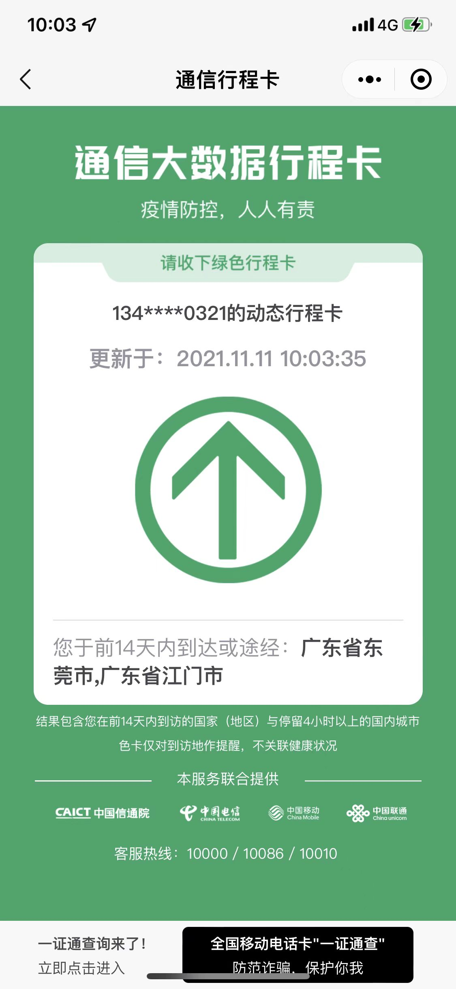 行程卡 | 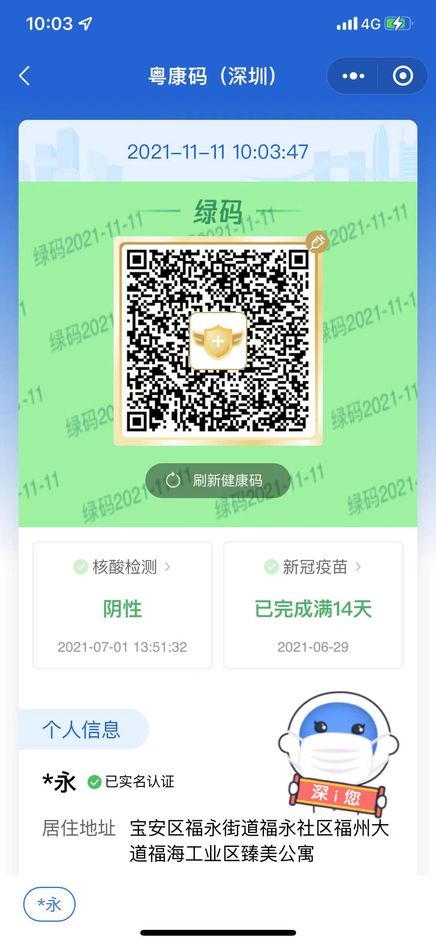 粵康碼

身份證複印件
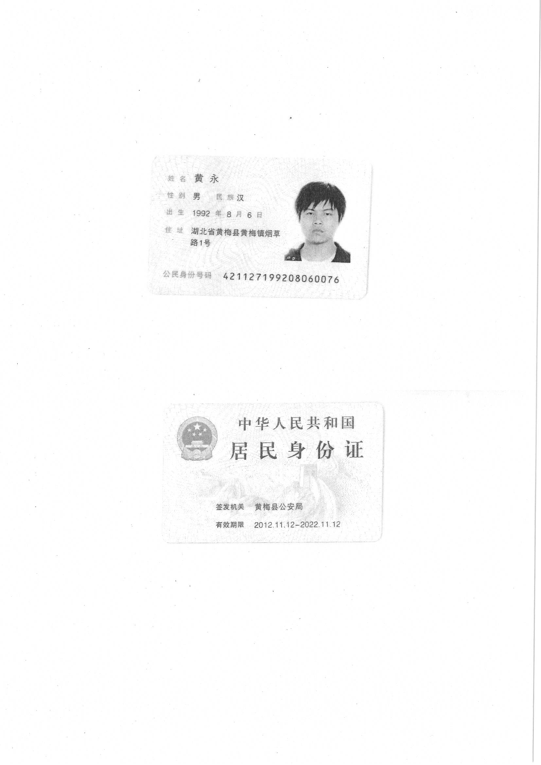
1 | 黄永

